(G1-1)
画面レイアウト定義
共通情報 |  | システム名 | 学生のいらないものショッピングサイトシステム |  |  |  |  |  |  |  |  |  |  |  |  | 作成者 | 津上
 |  | 工程名 | 画面設計 |  |  |  |  |  |  |  |  |  |  |  |  | 作成日付 | 2020-06-01
①
 |  | ドキュメント名 | 学生のいらないものショッピングサイトシステム 画面設計書 |  |  |  |  |  |  |  |  |  |  |  |  | バージョン | 1
書誌情報 |  | 書誌名 | 学生のいらないものショッピングサイトシステム |  |  |  |  |  |  |  |  |  |  |  |  | 更新者
 |  | 画面ID | G1-1 |  | 画面の名称 |  | ログイン画面 |  |  |  | 画面ファイル名称 |  |  |  |  | 更新日付
 |  | 概要
レイアウト図 |  |  |  |  |  |  |  |  |  |  |  | 操作手順

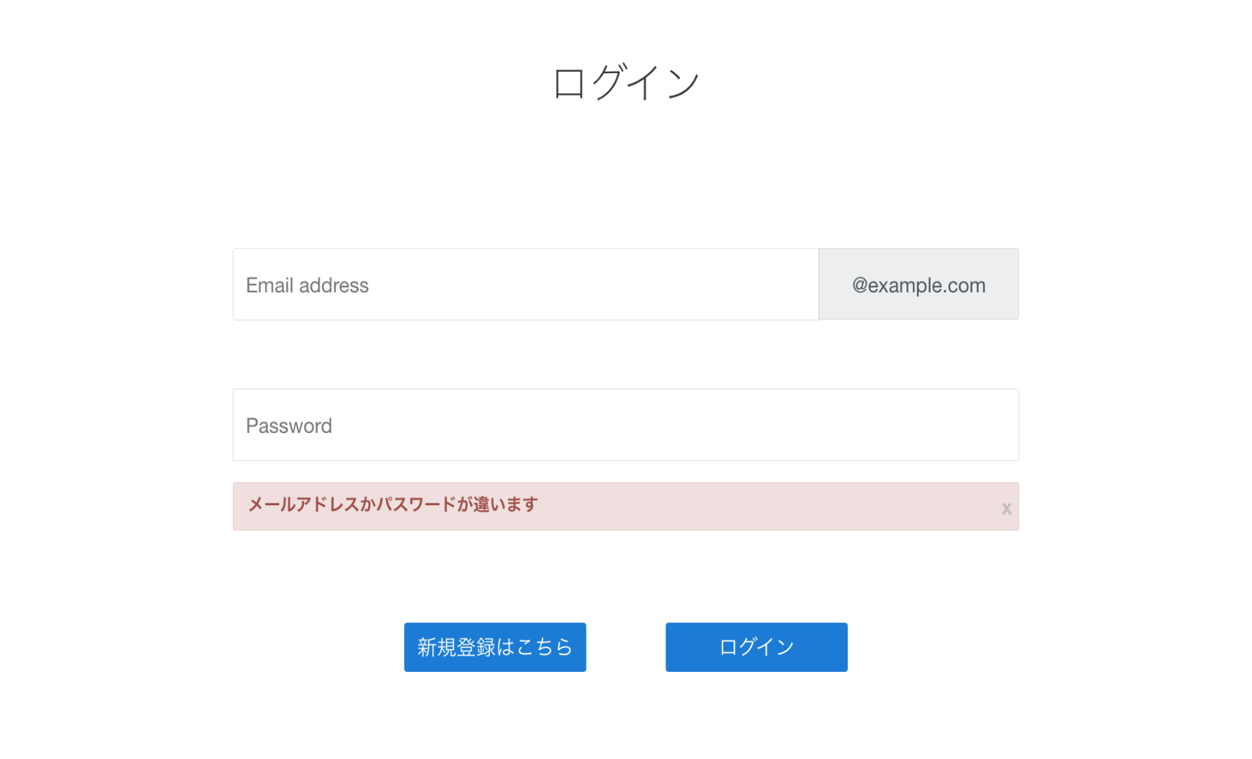
 |  |  |  |  |  |  |  |  |  |  |  | 1 | メールアドレスをテキストボックスへ入力する

 |  |  |  |  |  |  |  |  |  |  |  | 2 | パスワードをパスワードボックスへ入力する

①
 |  |  |  |  |  |  |  |  |  |  |  | 3 | ログインボタンを押下する
 |  |  |  |  |  |  |  |  |  |  |  |  | 3-1 正しい学籍番号、パスワードが入力された場合
 |  |  |  |  |  |  |  |  |  |  |  |  |  | ログイン処理が実行され、トップ画面(G1-2)へ遷移する

②
 |  |  |  |  |  |  |  |  |  |  |  |  | 3−2 学籍番号またはパスワードが誤っている場合
 |  |  |  |  |  |  |  |  |  |  |  |  |  | エラーメッセージ表示欄にエラーメッセージを表示する

⑤

④
③

使用する部品
識別ID | ラベル |  | 入力／表示 | 部品の種類 |  | 表示桁数 | 入力桁数 | データ型 | 文字種 | 初期表示 | 設定元 |  | 設定先 |  | 説明
1 | メールアドレス |  | 入力 | テキストボックス |  | - | 30 | VARCHAR | 半角 | - | 入力 |  | - |  | メールアドレスを入力するテキストボックス
2 | パスワード |  | 入力 | パスワードボックス |  | - | 128 | VARCHAR | 半角 | - | 入力 |  | - |  | パスワードを入力するパスワードボックス
3 | ログイン |  | - | ボタン |  | - | - | - | - | - | - |  | - |  | ログイン処理を起動するボタン
4 | 新規登録 |  | - | ボタン |  | - | - | - | - | - | - |  | - |  | 会員情報登録画面(G1-3-1)へ遷移するボタン
5 | エラーメッセージ表示 |  | 表示 | 文字列 |  | 18 | - | 文字列 | 全角 | - | - |  | - |  | ログイン失敗時にエラーメッセージを表示する

